Лист1
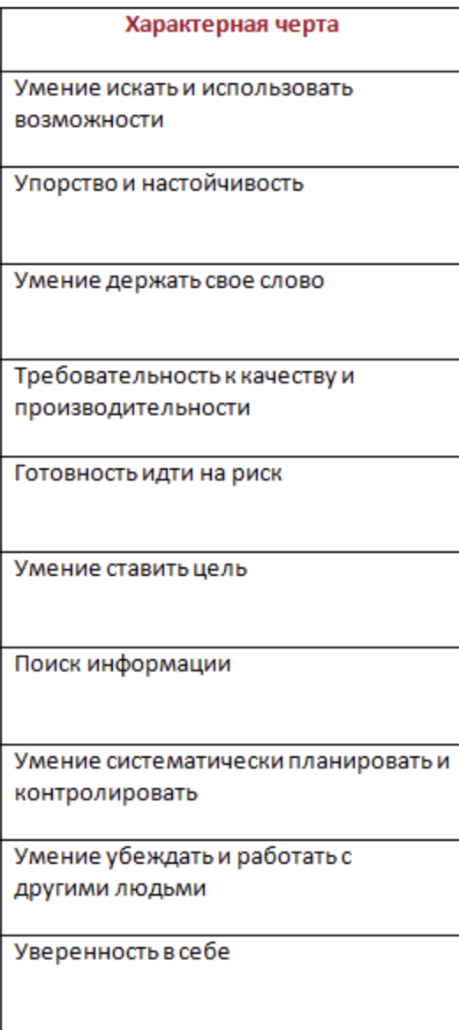
4 | 10 | 13 | 20
4 | 13 | 16
4 | 13 | 16
5 | 14 | 17
4 | 3 | 6
3 | 11 | 14
3 | 9 | 12
2 | 10 | 13
2 | 8 | 11
3 | 5 | 8
5
5
4
5
3
5
2
4
3
2
1
5
2
4
2
5
4
4
3
4
2
2
5
5
3
4
4
1
3
3
3
4
4
2
4
4
2
3
1
3
2
4
2
5
3

